INFORME TASACION
 |  |  |  |  |  |  |  |  |  |  |  |  |  |  |  |  |  |  |  |  |  |  |  |  |  |  |  |  |  |  | Código Banco |  |  |  |  | 1,774,960
 |  |  |  |  |  |  |  |  |  |  | INFORME DE TASACIÓN |  |  |  |  |  |  |  |  |  |  |  |  |  |  |  |  |  |  |  | Código Empresa
 |  |  |  |  |  |  |  |  |  |  | HIPOTECARIO |  |  |  |  |  |  |  |  |  |  |  |  |  |  |  |  |  |  |  | Fecha |  |  |  |  | 4-Oct-18
 |  |  |  |  |  |  |  |  |  |  | Casa |  |  |  |  |  |  |  |  |  |  |  |  |  |  |  |  |  |  |  | UF |  |  |  |  | 27,364.73
 |  |  |  |  |  |  |  |  |  |  |  |  |  |  |  |  |  |  |  |  |  |  |  |  |  |  |  |  |  |  | Informe Anterior
 |  |  |  |  |  |  |  |  |  |  |  |  |  |  |  |  |  |  |  |  |  |  |  |  |  |  |  |  |  |  | Fecha |  |  |  |  | 0
 |  |  |  |  |  |  |  |  |  |  |  |  |  |  |  |  |  |  |  |  |  |  |  |  |  |  |  |  |  |  |  |  |  |  |  | V.02/2017 |  |  |  |  |  | Protasa 07-09-2017 (ag)
 | BIENES RAICES URBANOS |  |  |  |  |  |  |  |  |  |  |  |  |  |  |  |  |  |  |  |  |  |  |  |  |  |  |  |  |  |  |  |  |  |  |  |  | SI
 |  |  |  |  |  |  |  |  |  |  |  |  |  |  |  |  |  |  |  |  |  |  |  |  |  |  |  |  |  |  |  |  |  |  |  |  |  | NO
 | SOLICITANTE |  |  |  | solicitanteSucursal |  |  |  |  |  |  |  |  |  |  |  |  |  |  |  |  |  |  |  |  |  |  | MERCADO OBJETIVO |  |  |  |  |  |  | mercadoObjetivo
 | EJECUTIVO |  |  |  | solicitanteEjecutivo |  |  |  |  |  |  |  |  |  |  |  |  |  |  |  |  |  |  |  |  |  |  | ANTIGÜEDAD |  |  |  |  |  |  | antiguedad
 | CLIENTE |  |  |  | cliente |  |  |  |  |  |  |  |  |  |  |  |  |  |  |  |  |  |  |  |  |  |  | VIDA UTIL REMANENTE |  |  |  |  |  |  | vidaUtil
 | RUT CLIENTE |  |  |  | clienteRut |  |  |  |  |  |  |  |  |  |  |  |  |  |  |  |  |  |  |  |  |  |  | AVALUO FISCAL ($) |  |  |  |  |  |  | avaluoFiscal
 | PROPIETARIO |  |  |  | propietario |  |  |  |  |  |  |  |  |  |  |  |  |  |  |  |  |  |  |  |  |  |  | ACOGIDA A |  |  |  |  |  |  | acogidaLey
 | RUT PROPIETARIO |  |  |  | propietarioRut |  |  |  |  |  |  |  |  |  |  |  |  |  |  |  |  |  |  |  |  |  |  | DFL 2 |  |  |  |  |  |  | dfl2
 | DIRECCIÓN |  |  |  | Hernán Olguín N° 0359 (Sitio 51 Manzana C) |  |  |  |  |  |  |  |  |  |  |  |  |  |  |  |  |  |  |  |  |  |  | SELLO VERDE |  |  |  |  |  |  | selloVerde
 | CONJUNTO |  |  |  | Los Héroes Poniente |  |  |  |  |  |  |  |  |  |  |  |  |  |  |  |  |  |  |  |  |  |  | COPROP. INMOB. |  |  |  |  |  |  | copropiedadInmobiliaria
 | ROL DE AVALUO |  |  |  | rol |  |  |  |  |  |  | rolType |  |  |  |  |  |  |  |  |  |  |  |  |  |  |  | OCUPANTE |  |  |  |  |  |  | ocupante
 | COMUNA |  |  |  | Maipú |  |  |  |  |  |  |  |  |  |  |  |  |  |  |  |  |  |  |  |  |  |  | TIPO DE BIEN |  |  |  |  |  |  | tipoBien
 | CIUDAD |  |  |  | Santiago |  |  |  |  |  |  |  |  |  |  |  |  |  |  |  |  |  |  |  |  |  |  | DESTINO SEGÚN SII |  |  |  |  |  |  | destinoSII
 | REGION |  |  |  | Metropolitana |  |  |  |  |  |  |  |  |  |  |  |  |  |  |  |  |  |  |  |  |  |  | USO ACTUAL |  |  |  |  |  |  | usoActual
 | TASADOR |  |  |  | tasadorUser |  |  |  |  |  |  |  |  |  |  |  |  |  |  |  |  |  |  |  |  |  |  | USO FUTURO |  |  |  |  |  |  | usoFuturo
 | RUT |  |  |  | tasadorUser.rut |  |  |  |  |  |  |  |  |  |  |  |  |  |  |  |  |  |  |  |  |  |  | PERM. EDIFICACION N° |  |  |  |  |  |  | permisoEdificacion
 | EMPRESA |  |  |  | PROTASA LTDA. |  |  |  |  |  |  |  | mbianchi |  |  |  |  |  |  |  | @ | protasa.cl |  |  |  |  |  | RECEPCION FINAL N° |  |  |  |  |  |  | recepcionFinal
 | RUT |  |  |  | 76.214.1000-0 |  |  |  |  |  |  |  |  |  |  |  |  |  |  |  |  |  |  |  |  |  |  | EXPROPIACION |  |  |  |  |  |  | expropiacion
 | COORDENADAS |  |  |  | Latitud: | lat |  |  |  |  |  | Longitud: |  |  |  |  |  |  |  |  | lng |  |  |  |  |  |  | VIVIENDA SOCIAL |  |  |  |  |  |  | viviendaSocial
 | VISADOR BANCO |  |  |  |  |  |  |  |  |  |  |  |  |  |  |  |  |  |  |  |  |  |  |  |  |  |  | CONST. DE ADOBE |  |  |  |  |  |  | adobe
 |  |  |  |  |  |  |  |  |  |  |  |  |  |  |  |  |  |  |  |  |  |  |  |  |  |  |  | CONST. DESMONTABLES |  |  |  |  |  |  | desmontable
 | PLANO DE UBICACIÓN |  |  |  |  |  |  |  |  |  |  |  |  |  |  |  |  |  |  | DESCRIPCIÓN GENERAL
 | 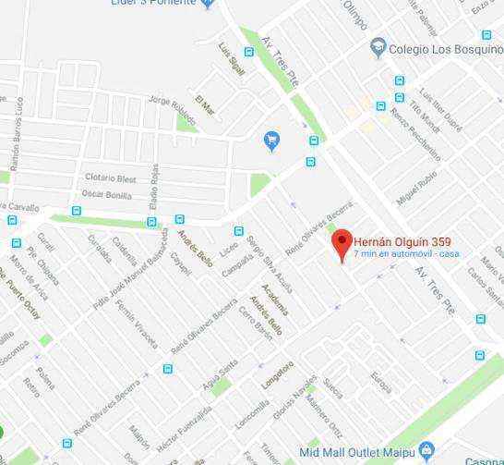 |  |  |  |  |  |  |  |  |  |  |  |  |  |  |  |  |  |  | generalDescription

 |  |  |  |  |  |  |  |  |  |  |  |  |  |  |  |  |  |  |  | Ampliación se encuentra regularizada Certificado N°20187 de fecha 30 de septiembre de 2009 por una superficie de 17,09 m2 (comedor diario y cobertizo abierto). Mientras que superficie primitiva posee P.E. N°10274 de fecha 05 de octubre de 1987 y R.F. N°064/88 del año 1988 por una superficie de 45,41 m2 (estar, cocina, baño y 3 dormitorios).

 | FOTOGRAFIA PRINCIPAL |  |  |  |  |  |  |  |  |  |  |  |  |  |  |  |  |  |  | USO EXCLUSIVO SUBGERENCIA TASACIONES BANCO SANTANDER
 | 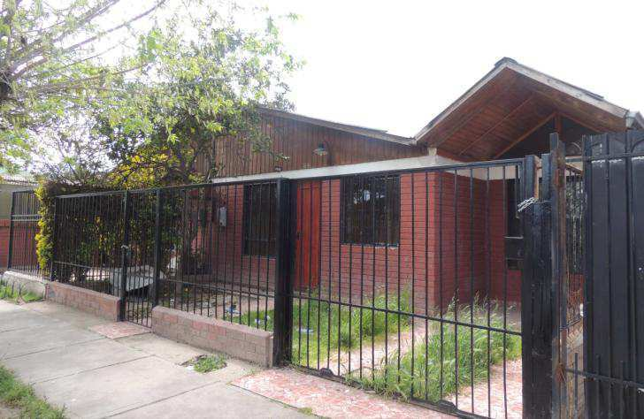


 |  |  |  |  |  |  |  |  |  |  |  |  |  |  |  |  |  |  |  | VALORES DE TASACION RECOMENDADOS BANCO
 |  |  |  |  |  |  |  |  |  |  |  |  |  |  |  |  |  |  |  | Valores de Tasación |  |  |  |  |  |  |  |  | $ |  |  |  |  |  | UF
 |  |  |  |  |  |  |  |  |  |  |  |  |  |  |  |  |  |  |  | VALOR COMERCIAL |  |  |  |  |  |  |  |  | 57,122,232 |  |  |  |  |  | 2,087

 |  |  |  |  |  |  |  |  |  |  |  |  |  |  |  |  |  |  |  | VALOR LIQUIDEZ |  |  |  |  |  | 80% |  |  | 45,697,786 |  |  |  |  |  | 1,670
 | FIRMA TASADOR |  |  | FIRMA SUPERVISOR BANCO |  |  |  |  |  |  |  |  |  |  |  |  |  |  |  | MONTO SEGURO |  |  |  |  |  |  |  |  | 36,473,901 |  |  |  |  |  | 1,333

NOTA: INFORME DE USO EXCLUSIVO BANCO PARA VALORIZACION DE GARANTIA.

 | DESCRIPCION SECTOR

 | Descripción, Expropiación, Plan Regulador :
 | Sector residencial de densidad media, dentro de la comuna de Maipú. Vivienda cercana a ejes estructurantes, Tres Poniente / Camino a Melipilla / Alfredo Silva Carvallo, en el cual se concentran usos residenciales y comercio a escala media. Según Plan Regulador, el inmueble se ubica en Zona ZH6 - Habitacional 6 (Zona Maipú Norte - Sector Villas Pehuén). Inmueble No afecto a expropiación, según información entregada en Minvu RM.

 | CARACTERISTICAS DE CONSTRUCCION

 | Programa :
 | Vivienda primitiva: estar, cocina, baño y 3 dormitorios. Ampliación: comedor diario (Anexo 1) y cobertizo abierto (Anexo 2).

 | Estructura y Terminaciones :
 | Vivienda primitiva y ampliación_ Estructura: Albañilería confinada. División interior: tabiquería de madera. Pavimento: baldosín y cerámico. Ventanas: metálico con vidrio simple. Cielo: planchas de yeso-cartón y fibrocemento. Cubierta: planchas de fibrocemento. Revestimiento interior: pintura esmalte. Revestimiento exterior: pintura esmalte. Instalaciones: Gas licuado (balones), cálefont, agua potable/alcantarillado/electricidad conectado a red.

 | VALOR DE RENTA
 | El valor de renta representa la capacidad del bien que representa la capacidad del bien que se tasa de generar ingresos durante su vida útil, donde los flujos están determinados por el canon de arriendo neto anual, descontados los gastos de responsabilidad del propietario (contribuciones, mantenimiento, reparaciones, seguros). Por otro lado, la tasa de descuento incorpora el factor de riesgo, como aquella mayor o menor probabilidad de desarriendo. |  |  |  |  |  |  |  |  |  |  |  |  |  |  |  |  |  |  |  |  |  |  |  |  |  | Renta Mensual (U.F.) |  |  |  |  |  |  |  | 10.44 U.F.
 |  |  |  |  |  |  |  |  |  |  |  |  |  |  |  |  |  |  |  |  |  |  |  |  |  |  | Meses |  |  |  |  |  |  |  | 11.0
 |  |  |  |  |  |  |  |  |  |  |  |  |  |  |  |  |  |  |  |  |  |  |  |  |  |  | R. Liquida Anual (U.F.) |  |  |  |  |  |  |  | 114.81 U.F.
 | Según características particulares, se estima su valor de arriendo mensual en UF 10.44 ($285611). Estimado un ingreso anual por ± 11 meses, obtenemos una renta líquida de UF 115, dividido por una tasa estimada de 6%, resulta en un valor de renta de UF 1913. |  |  |  |  |  |  |  |  |  |  |  |  |  |  |  |  |  |  |  |  |  |  |  |  |  | Tasa (%) |  |  |  |  |  |  |  | 6.0%
 |  |  |  |  |  |  |  |  |  |  |  |  |  |  |  |  |  |  |  |  |  |  |  |  |  |  | Canon Arriendo UF/m2 |  |  |  |  |  |  |  | 0.17 uf/m²
 |  |  |  |  |  |  |  |  |  |  |  |  |  |  |  |  |  |  |  |  |  |  |  |  |  |  | VALOR DE RENTA |  |  |  |  |  |  |  | 1,913 U.F. |  |  |  | Dato | 6.55 | Terreno | Viene de Valorizacion, revisar y cambiar si es necesario.
 |  |  |  |  |  |  |  |  |  |  |  |  |  |  |  |  |  |  |  |  |  |  |  |  |  |  |  |  |  |  |  |  | 285611.15996 |  |  |  |  |  | Dato | 19.73 | Edif. Rep. | Viene de valorizacion - Valor representativo, cambiar si es necesario (Ej. Valorizacion incluye No regularizables)
 | ANALISIS DE MUESTRAS |  |  |  |  |  |  |  |  |  |  |  |  |  |  |  |  |  |  |  |  |  |  |  |  |  |  |  |  |  |  |  |  |  |  |  |  |  | Dato | 100 | OO.CC. | Viene de valorizacion
 | DATOS PROPIEDADES (copropiedad inmob.) |  |  |  |  |  |  |  | Tipología |  |  |  |  | m² útiles terreno |  |  |  | m² útiles edificación |  |  |  |  | Observaciones |  |  |  | (Com./terreno) |  |  |  |  | (V.Com./ m² total) |  |  |  | UF Valor Comercial |  |  | Relac. | Valor | Relac.
 |  |  |  |  |  |  |  |  |  |  |  |  |  |  |  |  |  |  |  |  |  |  |  |  |  |  |  |  |  |  |  |  |  |  |  |  |  |  | Te/Edif. | Homol. | Aanaliz.
 | 1. | Renato Vásquez 1450, Maipú (16-04-2018) |  |  |  |  |  |  | Casa |  |  |  |  | 132.00 |  |  |  | 70.00 |  |  |  |  | Similar |  |  |  | 17.99 |  |  |  |  | 33.93 |  |  |  | 2,375 |  |  | 0.53 | 2,345 | 99% | https://www.portalinmobiliario.com/venta/casa/maipu-metropolitana/3978678-renato-vasquez-1450-uda
 | 2. | Rector Luis Galecio, Maipú (10-10-2017) |  |  |  |  |  |  | Casa |  |  |  |  | 135.00 |  |  |  | 126.00 |  |  |  |  | Similar |  |  |  | 21.66 |  |  |  |  | 23.21 |  |  |  | 2,924 |  |  | 0.93 | 3,470 | 119% | https://www.portalinmobiliario.com/venta/casa/maipu-metropolitana/3633668-rector-luis-galecio-uda
 | 3. | Rector Luis Galecio, Maipú (23-04-2018) |  |  |  |  |  |  | Casa |  |  |  |  | 132.00 |  |  |  | 79.00 |  |  |  |  | Similar |  |  |  | 18.83 |  |  |  |  | 31.46 |  |  |  | 2,486 |  |  | 0.60 | 2,523 | 102% | https://www.portalinmobiliario.com/venta/casa/maipu-metropolitana/3993501-clotario-blest-tres-poniente-silva-ca-uda
 | 4. | Rector Luis Galecio/René Olivares, Maipú (04-10-2018) |  |  |  |  |  |  | Casa |  |  |  |  | 135.00 |  |  |  | 101.00 |  |  |  |  | Similar |  |  |  | 22.22 |  |  |  |  | 29.70 |  |  |  | 3,000 |  |  | 0.75 | 2,977 | 99% | https://www.portalinmobiliario.com/venta/casa/maipu-metropolitana/4332897-vendo-casa-en-maipu-rah-18135-uda
 | 5. | Hernán Olguín, Maipú (09-10-2017) |  |  |  |  |  |  | Casa |  |  |  |  | 94.00 |  |  |  | 91.00 |  |  |  |  | Similar |  |  |  | 20.21 |  |  |  |  | 20.87 |  |  |  | 1,900 |  |  | 0.97 | 2,511 | 132% | https://www.toctoc.com/propiedades/compraparticularsr/casa/maipu/casa-sector-los-heroes-maipu/876495?o=mapa&d=puntomapa
 |  | Mario Planet 279, CBR Octubre 2016 |  |  |  |  |  |  | Casa |  |  |  |  | 141.00 |  |  |  | 45.00 |  |  |  |  |  |  |  |  | 14.10 |  |  |  |  | 44.18 |  |  |  | 1,988 |  |  | 0.32 | 1,911 | 96% | Pegar link
 |  | Rector Luis Galecio 346, CBR Abril 2018 |  |  |  |  |  |  | Casa |  |  |  |  | 132.00 |  |  |  | 46.00 |  |  |  |  |  |  |  |  | 17.13 |  |  |  |  | 49.15 |  |  |  | 2,261 |  |  | 0.35 | 1,872 | 83% | Pegar link
 |  | René Olivares 1442, CBR Septiembre 2017 |  |  |  |  |  |  | Casa |  |  |  |  | 153.00 |  |  |  | 46.00 |  |  |  |  |  |  |  |  | 13.86 |  |  |  |  | 46.11 |  |  |  | 2,121 |  |  | 0.30 | 2,010 | 95% | Pegar link
 | PROMEDIO MUESTRAS OFERTA ACTUAL |  |  |  |  |  |  |  | Casa |  |  |  |  | 125.60 |  |  |  | 93.40 |  |  |  |  |  |  |  |  | 20.20 |  |  |  |  | 27.16 |  |  |  | 2,537 |  |  | 0.74 | 2,765 | 109% | Dif. "Relación Valor analizada / Ref", no debiera ser mayor a un 10%, siempre que exista oferta de bienes comparables
 | PROMEDIO MUESTRAS CBR |  |  |  |  |  |  |  |  |  |  |  |  | 142.00 |  |  |  | 45.67 |  |  |  |  | $ 0 |  |  |  | 14.95 |  |  |  |  | 46.50 |  |  |  | 2,123 |  |  | 0.32 | 1,931 | 91%
 | PROPIEDAD ANALIZADA |  |  |  |  |  |  |  |  |  |  |  |  | 115.20 |  |  |  | 60.36 |  |  |  |  | avaluoFiscal |  |  |  | 18.12 |  |  |  |  | 34.58 |  |  |  | 2,087 |  |  | 0.52 | 2,045 | 98% | 100 % Solo comprueba que datos base utilizados son correctos
 | 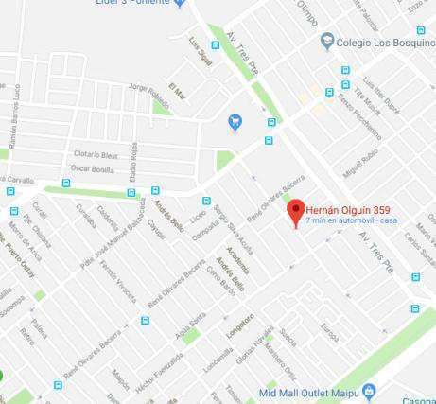 Adjuntar Plano georeferenciado de Muestras informadas |  |  |  |  |  |  |  | Para efectos de estimar el valor comercial del inmueble, se ha considerado un análisis según método de comparación, recogiendo valores de mercado de bienes superiores al estudiado en el sector. No se encuentran bienes similares en la zona. Las referencias corresponden a parcelas de agrado de similar tipología, superficies, terminaciones y emplazamiento que el analizado, las que logran un valor promedio ofertado de UF 2.537, con complementos asociados (con OO.CC. en este caso), variando según emplazamiento específico, superficies asociadas, antigüedad, calidad, conjunto al que pertenecen y obras complementarias asociadas. La unidad analizada presenta características dentro de la media del mercado existente, considerando ubicación, programa y emplazamiento. El valor final asignado es el máximo recomendado para efectos de garantía bancaria, ajustado a sus posibilidades de colocación en tiempo prudente, características particulares y situación actual de mercado.

4
1
2
3
5

 | CUADRO DE AVALUOS
 |  |  |  |  |  |  |  |  |  |  |  |  |  |  |  |  |  |  |  |  |  |  |  |  |  |  |  |  |  |  |  |  |  | USO EXCLUSIVO TASACIONES
 |  |  |  |  |  |  |  |  |  |  |  |  |  |  |  |  |  |  |  |  |  |  |  |  |  |  |  |  |  |  |  |  |  | Valor visado UF |  |  | Valor Seguro UF
 | AVALUOS |  |  |  |  |  |  |  |  | Unidad |  | Cantidad |  |  |  |  |  |  |  | $ / m2 |  |  | U.F. / m2 |  | Valor $ |  |  |  |  | Valor U.F.
 | Terreno
 |  | Urbano - Sup. Loteo |  |  |  |  |  |  |  | m² |  | 115.20 |  |  |  |  |  |  |  | 179,239 |  |  | 6.55 |  | 20,648,331 |  |  |  |  | 755 |  |  |  | 755
 |  |  |  |  |  |  |  |  |  |  |  |  |  |  |  |  |  |  |  | - |  |  |  |  | - |  |  |  |  | - |  |  |  | -
 |  |  |  |  |  |  |  |  |  |  |  |  |  |  |  |  |  |  |  | - |  |  |  |  | - |  |  |  |  | - |  |  |  | -
 |  |  |  |  |  |  |  |  |  |  |  |  |  |  |  |  |  |  |  | - |  |  |  |  | - |  |  |  |  | - |  |  |  | -
 | Subtotal Terrenos |  |  |  |  |  |  |  |  |  |  | 115.20 |  |  |  |  |  |  |  | 179,239 |  |  | 6.55 |  | 20,648,331 |  |  |  |  | 755 |  |  |  | 755
 | Construcciones |  |  |  | Material | Año | Prenda | Recep.
 |  | (1) Vivienda primitiva |  |  | C | 1988 | No | Con R/F |  | m² |  | 45.41 |  |  |  |  |  |  |  | 547,295 |  |  | 20.00 |  | 24,852,648 |  |  |  |  | 908 |  |  |  | 908 |  |  | 908
 |  | (2) Ampl. - Comedor diario |  |  | C | 2009 | No | Con R/F |  | m² |  | 14.95 |  |  |  |  |  |  |  | 547,295 |  |  | 20.00 |  | 8,182,054 |  |  |  |  | 299 |  |  |  | 299 |  |  | 299
 |  | (3) Ampl. - Cobertizo abierto |  |  | C | 2009 | No | Con R/F |  | m² |  | 2.14 |  |  |  |  |  |  |  | 328,377 |  |  | 12.00 |  | 702,726 |  |  |  |  | 26 |  |  |  | 26 |  |  | 26
 |  |  |  |  |  |  |  |  |  |  |  |  |  |  |  |  |  |  |  | - |  |  |  |  | - |  |  |  |  | - |  |  |  | - |  |  | -
 |  |  |  |  |  |  |  |  |  |  |  |  |  |  |  |  |  |  |  | - |  |  |  |  | - |  |  |  |  | - |  |  |  | - |  |  | -
 |  |  |  |  |  |  |  |  |  |  |  |  |  |  |  |  |  |  |  | - |  |  |  |  | - |  |  |  |  | - |  |  |  | - |  |  | -
 | Subtotal Construcciones |  |  |  |  |  |  |  |  |  |  | 62.50 |  |  |  |  |  |  |  | 539,799 |  |  | 19.73 |  | 33,737,428 |  |  |  |  | 1,233 |  |  |  | 1,233 |  |  | 1,233
 | Obras Complementarias:
 |  | muros medianeros, cierre frontal, pavimentos exteriores y cobertizo metálico |  |  |  |  |  |  |  |  |  |  |  |  |  |  |  |  |  |  |  |  |  |  | 2,736,473 |  |  |  |  | 100 |  |  |  | 100 |  |  | 100
 |  |  |  |  |  |  |  |  |  |  |  |  |  |  |  |  |  |  |  |  |  |  |  |  | - |  |  |  |  |  |  |  |  | - |  |  | -
 |  |  |  |  |  |  |  |  |  |  |  |  |  |  |  |  |  |  |  |  |  |  |  |  | - |  |  |  |  |  |  |  |  | - |  |  | -
 | Subtotal Obras Complementarias |  |  |  |  |  |  |  |  |  |  |  |  |  |  |  |  |  |  |  |  |  |  |  | 2,736,473 |  |  |  |  | 100 |  |  |  | 100 |  |  | 100

 |  |  |  |  |  |  |  |  |  | VALOR COMERCIAL TASADOR |  |  |  |  |  |  |  |  |  |  |  |  |  |  | 57,122,232 |  |  |  |  | 2,087 |  |  |  | 2,087 |  |  | 1,333

 | VALOR FINAL RECOMENDADO TASADOR

 |  |  | El criterio de valorización empleado se basó en un análisis de la oferta actual encontrada y registros de cierres de negocios del CBR para propiedades de similares características, ajustándose a condiciones actuales de mercado y ponderando según costos de reposición estimados para las construcciones en su estado actual y según posibilidades reales de reconocimiento comercial.

 |  |  | Valor Comercial |  |  |  |  |  |  |  |  |  |  |  |  |  |  |  |  |  | $ |  |  | 57,122,232 |  |  |  |  |  |  | U.F. |  |  | 2,087
 |  | Nombre y Firma | Valor Liquidez |  |  |  |  |  |  |  |  |  |  |  |  |  |  |  | 80% |  | $ |  |  | 45,697,786 |  |  |  |  |  |  | U.F. |  |  | 1,670
 |  |  | Valor Seguro |  |  |  |  |  |  |  |  |  |  |  |  |  |  |  |  |  | $ |  |  | 36,473,901 |  |  |  |  |  |  | U.F. |  |  | 1,333

 | FOTOGRAFIAS - PLANOS- OTROS

 |  | Fotografías de Sector y Fachadas (exteriores)
 |  | 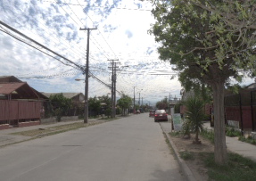 |  |  |  |  | 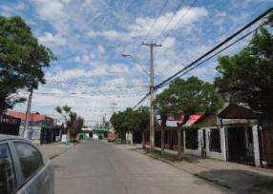 |  |  |  |  |  |  |  |  |  | 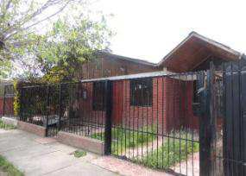
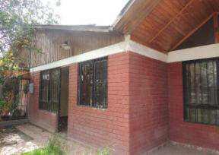

 |  | Sector |  |  |  |  | Sector |  |  |  |  |  |  |  |  |  | Fachada |  |  |  |  |  |  |  |  |  |  |  | Fachada

 |  | Fotografías Interiores de todas las construcciones y de las Obras Complementarias
 |  | 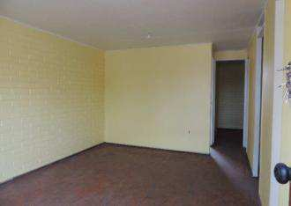 |  |  |  |  | 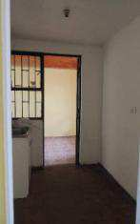 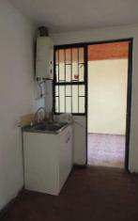 |  |  |  |  |  |  |  |  |  | 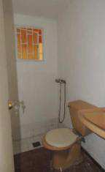 |  |  |  |  |  |  |  |  |  |  |  | 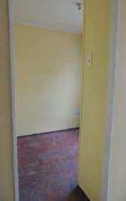 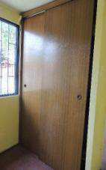

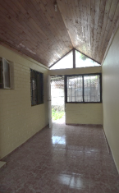
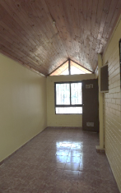
 |  | Estar |  |  |  |  | Cocina |  |  |  |  |  |  |  |  |  | Baño |  |  |  |  |  |  |  |  |  |  |  | Dormitorio 1
 |  | 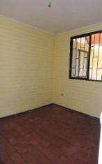 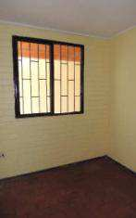 |  |  |  |  | 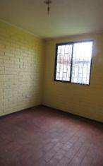 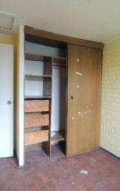 |  |  |  |  |  |  |  |  |  |  |  |  |  |  |  |  |  |  |  |  |  | 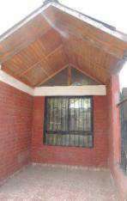

 |  | Dormitorio 2 |  |  |  |  | Dormitorio 3 |  |  |  |  |  |  |  |  |  | Ampl. regularizada (Comedor diario) |  |  |  |  |  |  |  |  |  |  |  | Ampl. regularizada (Cobertizo abierto)
 |  | 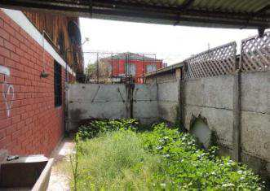 |  |  |  |  | 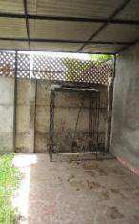

 |  | Patio |  |  |  |  | OOCC - Cobertizo metálico

 |  | Planos y Fotografías Aérea (DEBE INCLUIR PLANO DEL TERRENO CON SUS DESLINDES - LEGIBLES)/ Avaluo Fiscal
 |  | 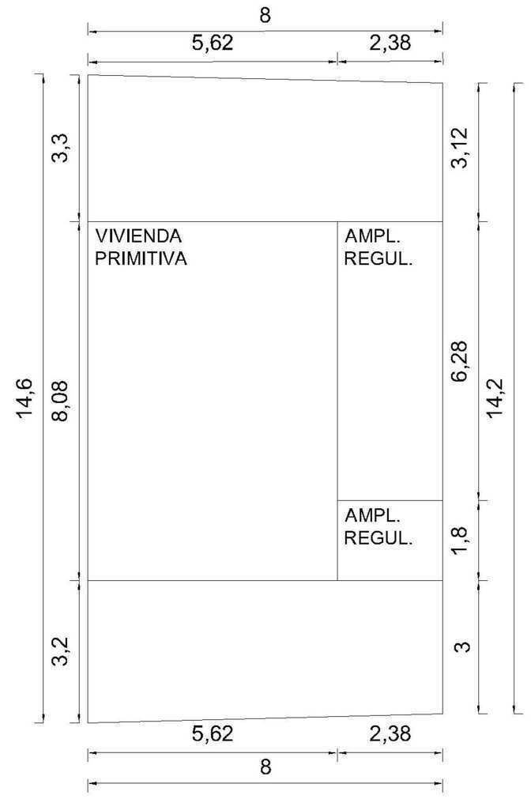 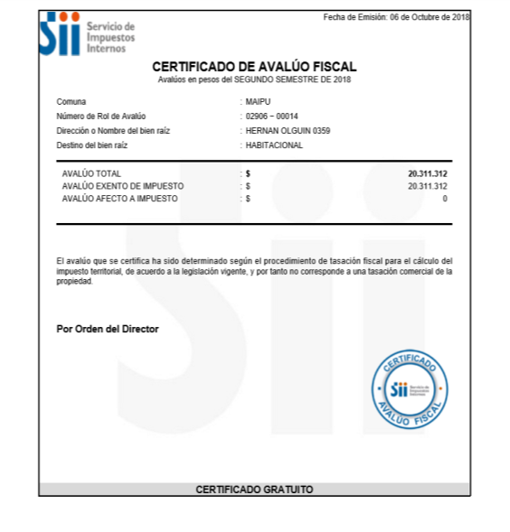 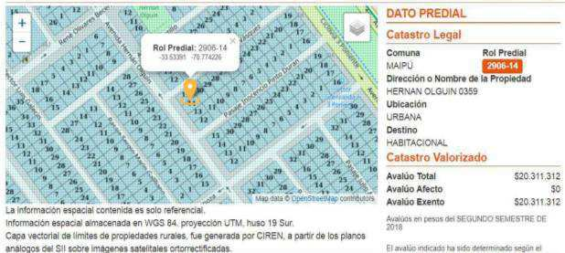 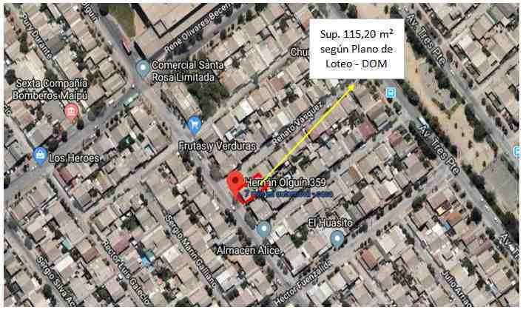

1
2

3

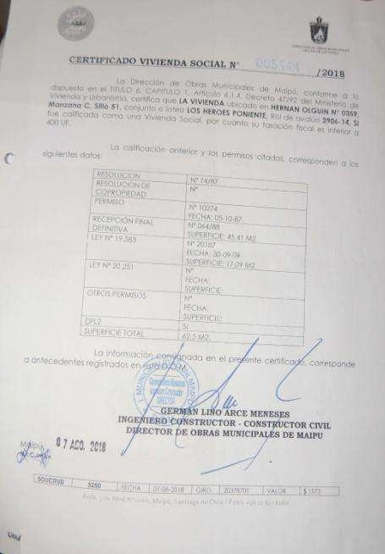
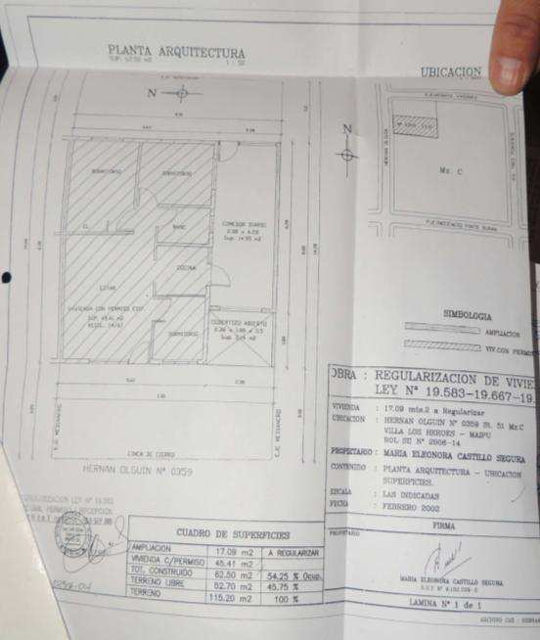

 | O.G.U. y C. |  | Casa |  |  |  |  |  |  |  |  |  |  |  | A | A-Acero |  |  |  |  |  |  |  |  | HABITACIONAL |  |  |  |  |  |  |  |  | HABITACIONAL
 | P.R.C. |  | Departamento |  |  |  |  |  |  |  |  |  | Si |  | B | B-Hormigon |  |  |  |  |  |  |  |  | PROFESIONAL (oficina) |  |  |  |  |  |  |  |  | SITIO ERIAZO
 | Ley Pereira |  | Pc. agrorresidencial |  |  |  |  |  |  |  |  |  | No |  | C | C-Albañileria |  |  |  |  |  |  |  |  | COMERCIAL |  |  |  |  |  |  |  |  | usoActual
 | Ley N° 19583 |  | Parcela eriaza |  |  |  |  |  |  |  |  |  |  |  | D | D-Piedra/Bloque |  |  |  |  |  |  |  |  | INDUSTRIAL
 | Ley N° 19667 |  | Sitio Urbano |  |  |  |  |  |  |  |  |  |  |  | E | E-Madera |  |  |  |  |  |  |  |  | SITIO ERIAZO
 | Ley N° 19727 |  | Sitio Rural |  |  |  |  |  |  |  |  |  |  |  | F | F-Adobe |  |  |  |  |  |  |  |  | usoFuturo
 | Ley N° 20.251 |  | Oficina |  |  |  |  |  |  |  |  |  |  |  | G | G-Metalcom |  |  |  |  |  |  |  |  |  | Departamento
 | Ley N° 6071 |  | Local Comercial |  |  |  |  |  |  |  |  |  |  |  | H | H-Prefab. Madera |  |  |  |  |  |  |  |  |  | Casa
 | Ninguna |  | Edificio especifico |  |  |  |  |  |  |  |  |  |  |  | I | I-Prefab. Hormigón |  |  |  |  |  |  |  |  |  | Parcela agrado
 | Antigüedad |  | Industrial |  |  |  |  |  |  |  |  |  |  |  | J | J-Otros |  |  |  |  |  |  |  |  |  | Sitio urbano
 | acogidaLey |  | Bodega (edificio)
 |  |  | Bodega Industrial
 |  |  | Estacionamiento |  |  |  |  |  |  |  |  |  |  |  | Departamento
 |  |  | Unidad Económica |  |  |  |  |  |  |  |  |  |  |  | Casa
 |  |  | En Construc. (viv.) |  |  |  |  |  |  |  |  |  |  |  | Sitio Urbano
 |  |  | En Construc. (otro) |  |  |  |  |  |  |  |  |  |  |  | Pc. Agrado - Eriazo
 |  |  | Otro |  |  |  |  |  |  |  |  |  |  |  | Pc. Agrorresidencial

 |  |  | H-Habitacional |  |  |  | Definitivo
 |  |  | O-Oficina |  |  |  | Matriz |  |  |  |  |  |  |  |  | HIPOTECARIO
 |  |  | C-Comercio |  |  |  | En trámite |  |  |  |  |  |  |  |  | BRP
 |  |  | I-Industria |  |  |  | Preasignado |  |  |  |  |  |  |  |  | GRC
 |  |  | L-Bodega |  |  |  | Bien Común |  |  |  |  |  |  |  |  | UREC
 |  |  | Z-Estacionamiento |  |  |  | Uso y Goce |  |  |  |  |  |  |  |  | UAI
 |  |  | D-Deportes y Rec. |  |  |  | No Enrolado
 |  |  | E-Educación y Cult. |  |  |  | Sin datos |  |  |  |  |  |  |  |  | VALOR MÁXIMO RECOMENDADO
 |  |  | G-Hotel, Motel |  |  |  | rolType
 |  |  | P-Administración P. |  |  |  |  |  |  |  |  |  | mgarrido
 |  |  | Q-Culto |  |  |  |  |  |  |  |  |  | rmanns
 |  |  | S-Salud |  |  |  |  |  |  |  |  |  | jfernandez
 |  |  | T-Transporte y Tele. |  |  |  |  |  |  |  |  |  | cperez
 |  |  | W-Sitio Eriazo |  |  |  |  |  |  |  |  |  | mfuentealba
 |  |  | A-Agrícola |  |  |  |  |  |  |  |  |  | bkelly
 |  |  | B-Agrícola por Asim. |  |  |  |  |  |  |  |  |  | lmanzor
 |  |  | F-Forestal |  |  |  |  |  |  |  |  |  | pblome
 |  |  | M-Minería |  |  |  |  |  |  |  |  |  | msolar
 |  |  | K-Bienes Comunes |  |  |  |  |  |  |  |  |  | chidalgo
 |  |  | V-Otros no Consid. |  |  |  |  |  |  |  |  |  | cruiz
 |  |  | destinoSII |  |  |  |  |  |  |  |  |  | garrue
 |  |  |  |  |  |  |  |  |  |  |  |  | pgaray
 |  |  |  |  |  |  |  |  |  |  |  |  | josses
 |  |  |  |  |  |  |  |  |  |  |  |  | ccarrasco
 |  |  |  |  |  |  |  |  |  |  |  |  | mportugal
 |  |  |  |  |  |  |  |  |  |  |  |  | clarrain
 |  |  |  |  |  |  |  |  |  |  |  |  | gmunoz
 |  |  |  |  |  |  |  |  |  |  |  |  | irodriguez

VALORIZACION
